Worksheet
GRAFICOS AEREOS

PROLEC GE INDUSTRIAS, S.A. DE C.V.
2019-07-01 - 2019-07-31
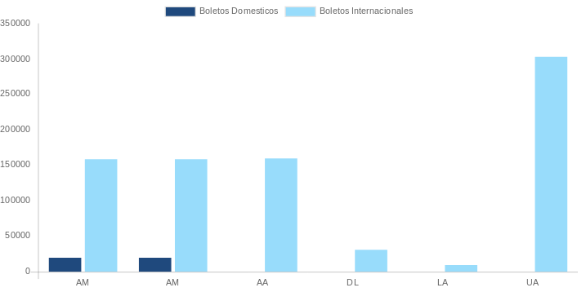

AEROLINEA | CANT | TARIFA/Pesos | %Part
AEROMEXICO | 19 | 86,817 | 15.77%
Total BOLETOS DOMESTICOS | 19 | 86,817 | 15.77%

AMERICAN AIRLINES | 5 | 64,174 | 11.66%
DELTA AIRLINES | 3 | 156,629 | 28.46%
EMIRATES AIRLINES | 1 | 99,513 | 18.08%
IBERIA | 2 | 21,366 | 3.88%
UNITED AIRLINES | 7 | 121,901 | 22.15%
Total BOLETOS INTERNACIONALES | 18 | 463,583 | 84.23%
Total general | 37 | 550,400 | 100%
El consumo es la tarifa antes de impuestos de iva y tua.
El consumo es de tarifa de servicios de vuelos.(No cargos por cambios y revisados)
Cantidades en Pesos Mexicanos

